申报页面
序号 | 姓名 | 证件类型 | 证件号码 | 税款所属期起 | 税款所属期止 | 所得项目 | 本期收入 | 本期费用 | 本期免税收入 | 本期基本养老保险费 | 本期基本医疗保险费 | 本期失业保险费 | 本期住房公积金 | 累计收入额 | 累计免税收入 | 累计减除费用 | 累计专项扣除 | 累计子女教育支出扣除 | 累计继续教育支出扣除 | 累计住房贷款利息支出扣除 | 累计住房租金支出扣除 | 累计瞻养老人支出扣除 | 累计其他扣除 | 累计准予扣除的捐赠 | 累计应纳税所得额 | 税率 | 速算扣除数 | 累计应纳税额 | 累计减免税额 | 累计应扣缴税额 | 累计已预缴税额 | 累计应补（退）税额
1 | 黄裕方 | 居民身份证 | 512926196608065534 | 2020-10-01 | 2020-10-31 | 正常工资薪 | 5400.00 | 0.00 | 0.00 | 304.24 | 123.50 | 4.20 | 0.00 | 48600.00 | 0.00 | 45000.00 | 3829.16 | 0.00 | 0.00 | 0.00 | 0.00 | 0.00 | 0.00 | 0.00 | 0.00 | 3.00% | 0.00 | 0.00 | 0.00 | 0.00 | 0.00 | 0.00

 |  |  |  |  |  |  |  | 导入 | 导入 | 导入 | 导入 | 导入 | 导入 |  | 导入 |  | 导入 | 导入 | 导入 | 导入 | 导入 | 导入 | 导入 | 导入 |  |  |  |  | 导入

1、黄色部分，系统计算的，蓝色部分，默认为0.00,用户导入的，或者编辑的值；
2、根据：【收入明细页面】上个月的数据，每个月1号零点，自动生成申报页面的数据；
3、姓名、证件类型、证件号码：根据【收入明细页面】，带过来；税款所属期起止时间，默认对应月份的1号到31号；本期收入，根据【收入明细页面】每个人收入明细累加；
4、O列：累计收入额：本期收入+累计收入额（本年上个月）；如果本月无此人，则下次就清零；
5、Q列：累计减除费用：每年从1月计算，一个月5000，如果中断，就重新计算；

 | 姓名 | 税款所属期起 | 税款所属期止 | 本期收入 | 累计收入额 | 累计减除费用 | 备注
 | 张三 | 2020-01-01 | 2020-01-31 | 5100.00 | 5100.00 | 5000.00
 | 张三 | 2020-02-01 | 2020-02-29 | 5200.00 | 10300.00 | 10000.00
 | 张三 | 2020-03-01 | 2020-03-31 | 5300.00 | 15600.00 | 15000.00
 | 张三 | 2020-04-01 | 2020-04-30 | 中断 | 中断 |  | 申报页面，该月无此人
 | 张三 | 2020-05-01 | 2020-05-31 | 5500.00 | 5500.00 | 5000.00
 | 张三 | 2020-06-01 | 2020-06-30 | 5600.00 | 11100.00 | 10000.00

6、Z列：累计应纳税所得额：即：Z=O-Q-R-S-T-U-V-W

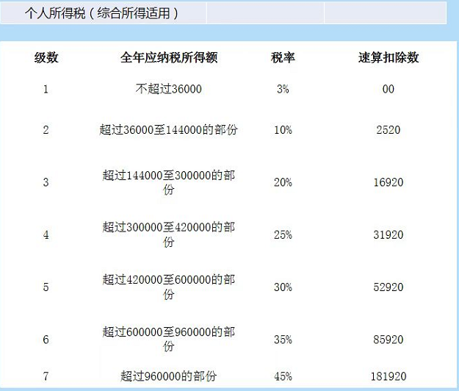

7、 | AA列：税率，参考税率公式；AB列：速算扣除数：参考税率公式；AC列：累计应纳税额：即：AC=Z*AA-AB

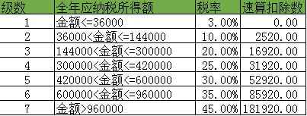

8、 | AE列：累计应扣缴税额：即：AE=AC；
9、AF列：累计已预缴税额：即：AF（本月）=AF（上月）+AG（上月）
 | -----疑问 ：如果上月此用户不在申报页面，即无上月数据，怎么处理？
10、AG列：累计应补（退）税额，即：AG=AE-AF；

11、申报页面，支持：导入，导出功能，导入提供模板；-----注，导入时，根据姓名，证件号码，更新对应字段；
12、申报页面：【重新计算】按钮，在导入后，用户可以 点击，触发 所选月份的重新计算；

